ÍNDICE
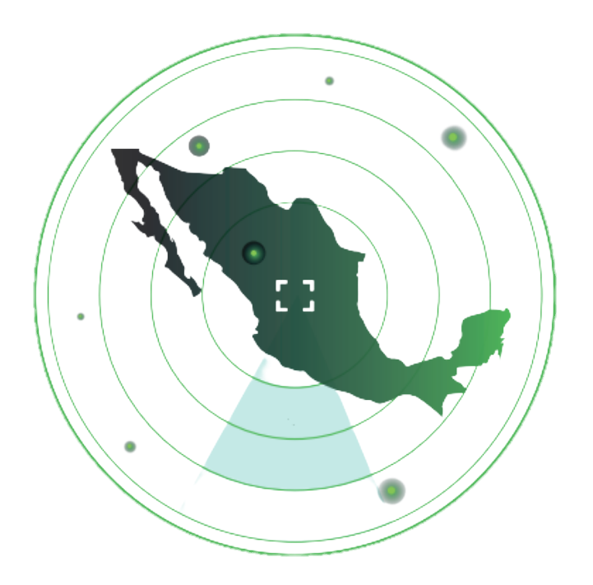 Radar de ciencia, tecnología e innovación



DESCRIPTORES

BASE DE DATOS

